关系图
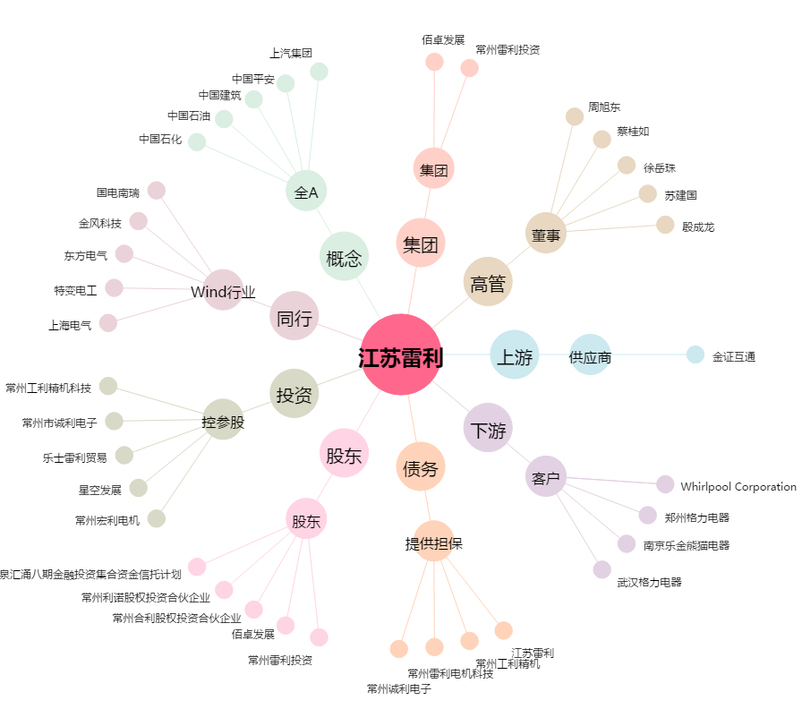
江苏雷利[300660.SZ] - 关系概览图

